ISO 27002 (Documento SGSI)
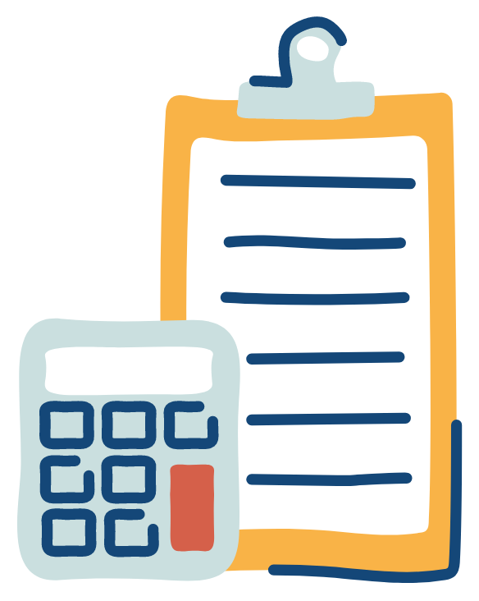
 | Auditorias LTDA

Controle ISO 27002 | Descrição do controle | Implementado?
5 | Política de Segurança da Informação | sim
6.1.1 | Responsabilidades e papéis pela segurança da informação | sim
8.1.1 | Inventário dos ativos | sim
8.1.2 | Proprietário dos ativos | sim
8.2.1 | Classificação da informação | sim
8.2.3 | Tratamento dos ativos | sim
9.4.2 | Procedimentos seguros de entrada no sistema (log-on) | sim
9.4.3 | Sistema de gerenciamento de senha | sim

Documento atualizado em 23/06/2023
Relator: Jonathas Borges Cavalcante

